ТЗ для фотографий
Товар | Фото товара | Цель съёмки и объём работы | Требования к фото | Ссылка на референс | Дополнительные пожелания по съёмке
Добавьте название товара | Добавьте фото товара или укажите ссылку на товар | Напишите, для чего вам фотографии, что хотите показать, подчеркнуть, сколько фотографий нужно, какие сценарии хотите использовать | В базе знаний или поисковике найдите требования к фотографиям для карточек товаров | Прикрепите пример для каждого сценария фотографии, на который мог бы опираться фотограф | Напишите, на что фотографу важно обратить внимание: как поставить товар, нужна ли ретушь и любые другие указания
Чугунный казан узбекский 12 литров |  | Фотографии для маркетплейса Wildberries. Нужно два фото на белом фоне и одно фото в интерьере: 1. Главное фото в интерьере. Казан стоит на столе, фото сверху под углом 45°. На столе находятся овощи. 2. Предметное фото на белом фоне. Фото казана сбоку, на нём лежит крышка, закрывая казан на 50%. 3. Предметное фото на белом фоне. Казан перевёрнут, фото дна казана | Формат: JPEG или PNG. Разрешение: минимум 900 × 1200 пикселей. Фотографии должны иметь вертикальный формат с соотношением сторон 3:4 | https://drive.google.com/file/d/1u_R_aj_19I6qLt-XP2J3dByr7P9t6KgZ/view?usp=sharing | Фон дачный, домашний, без ярких предметов. Стол должен быть деревянным, рядом с казаном должна лежать крышка и овощи
 |  |  |  | https://drive.google.com/file/d/1sAOYkVK9-r0F_GCyFhhiXDW0mrG7xbxV/view?usp=sharing | Нужна ретушь, чтобы фон был идеально белым. Если на казане есть отметины, их нужно заретушировать, чтобы казан был однотонным
 |  |  |  | https://drive.google.com/file/d/1CpvSTom9Kne5Il3mm326vxAnanHh6k1C/view?usp=sharing | Нужна ретушь, чтобы фон был идеально белым. Если на казане есть отметины, их нужно заретушировать, чтобы казан был однотонным. Крышка должна наполовину закрывать казан
Сумка-переноска для животных 43 × 29 × 27 см

Кожаная обложка для паспорта и автодокументов | 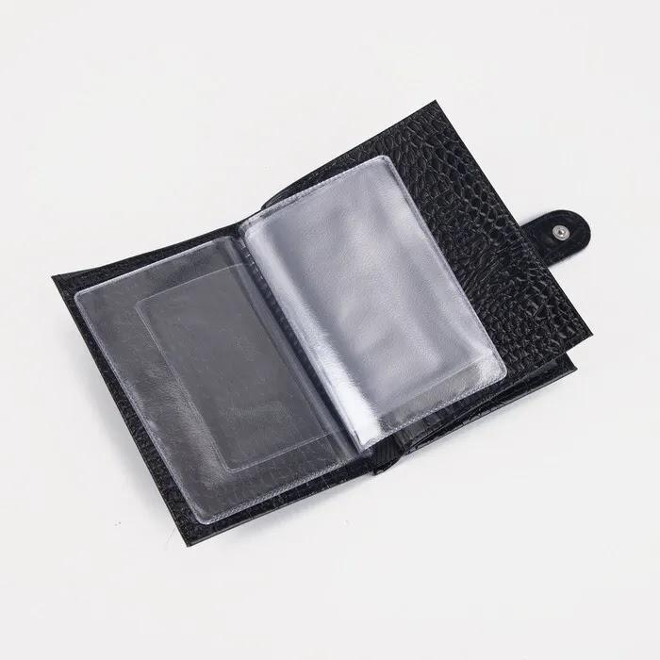

Введите название своего товара, если хотите использовать его для работы | Чтобы добавить изображение в ячейку, выберите меню «Вставка» → «Изображение» → «Вставить изображение в ячейку» → «Загрузка» → «Обзор». Другой вариант: «Вставка» → «Ссылка» → вставьте ссылку на изображение

